Sheet2
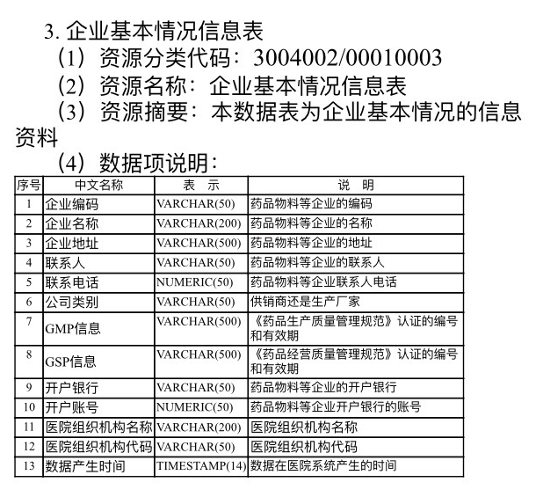
填写这里 | 企业编码 | 企业名称 | 企业地址 | 联系人 | 联系电话 | 公司类别 | 开户银行 | 开户账号

 | 填写说明：下侧图片表格中的信息1-6及9-10点填进上面表格中； 请于2018年11月6日14:30之前回复。

